Лист1
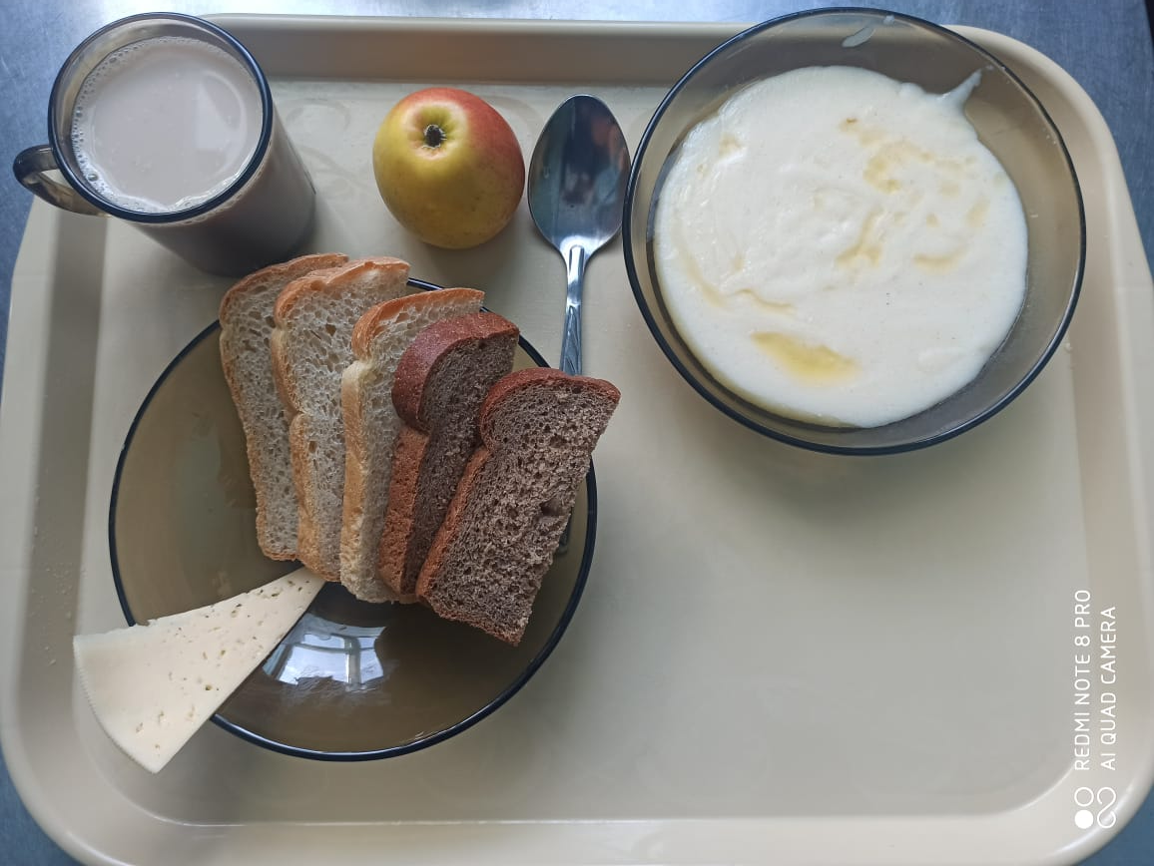
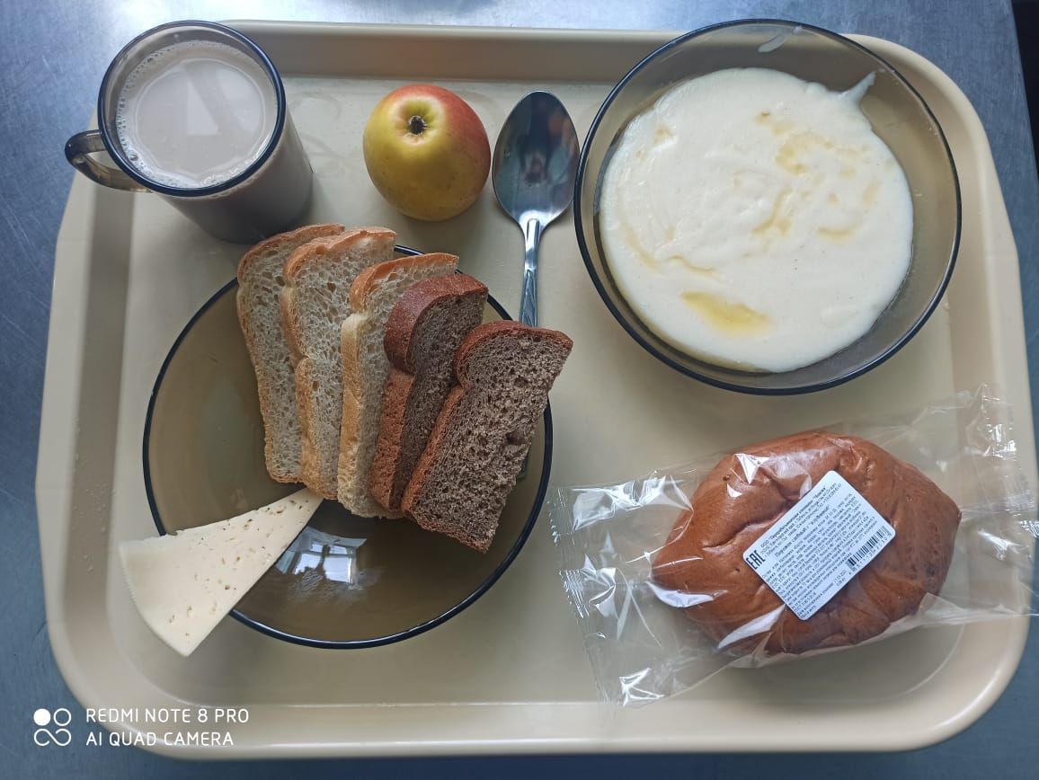
Школа | МБОУ ООШ №25 имени В.В.Буракова станицы Баракаевской |  |  | Отд./корп |  |  |  | День | 17.03.2022г

Прием пищи | Раздел | № рец. | Блюдо | Выход, г | Цена | Калорийность | Белки | Жиры | Углеводы

5-9 классы | Фрукты | 112 | Яблоки | 140 |  | 45.59 | 0.38 | 0.38 | 9.50
завтрак | Гор.блюдо | 384 | Каша молочная манная | 200 |  | 177.85 | 3.18 | 3.70 | 31.41
 |  | 100 | Сыр порционно | 16 |  | 44.54 | 3.32 | 3.38 | 0.00
 | Хлеб | 108 | Хлеб пшеничный | 53 |  | 103.40 | 3.34 | 0.35 | 34.21
 | Хлеб | 109 | Хлеб ржаной | 31 |  | 55.68 | 2.11 | 0.38 | 16.01
 | Напиток | 501 | Кофейный напиток с молоком | 200 |  | 79.00 | 3.20 | 2.70 | 15.90
 |  |  |  |  | 38.82р. | 506.06 | 15.53 | 10.89 | 107.03
 | Горячее блюдо | 384 | Каша молочная манная | 200 |  | 177.85 | 3.18 | 3.70 | 31.41
сотрудники |  | 100 | Сыр порционно | 16 |  | 44.54 | 3.32 | 3.38 | 0.00
завтрак | Хлеб | 108 | Хлеб пшеничный | 53 |  | 103.40 | 3.34 | 0.35 | 34.21
 | Хлеб | 109 | Хлеб ржаной | 31 |  | 55.68 | 2.11 | 0.38 | 16.01
 | Напиток | 501 | Кофейный напиток с молоком | 200 |  | 79.00 | 3.20 | 2.70 | 15.90
 |  |  |  |  | 30.66р. | 460.47 | 15.15 | 10.51 | 97.53
Дети ОВЗ, инвалиды | Фрукты | 112 | Яблоки | 140 |  | 45.59 | 0.38 | 0.38 | 9.50
завтрак | Гор.блюдо | 384 | Каша молочная манная | 200 |  | 177.85 | 3.18 | 3.70 | 31.41
 |  | 100 | Сыр порционно | 16 |  | 44.54 | 3.32 | 3.38 | 0.00
 | Хлеб | 108 | Хлеб пшеничный | 53 |  | 103.40 | 3.34 | 0.35 | 34.21
 | Хлеб | 109 | Хлеб ржаной | 31 |  | 55.68 | 2.11 | 0.38 | 16.01
 | Напиток | 501 | Кофейный напиток с молоком | 200 |  | 79.00 | 3.20 | 2.70 | 15.90
 | Булочные изделия | 586 | Пирожок печеный сладкий | 80 |  | 203.00 | 4.30 | 5.00 | 35.30
 |  |  |  |  | 62.82р. | 506.06 | 15.53 | 10.89 | 107.03
обед | Горячее блюдо | 384 | Суп с крупой рисовой | 200 |  | 133.10 | 11.30 | 6.30 | 7.80
Дети ОВЗ, | Хлеб | 108 | Хлеб пшеничный | 53 |  | 103.40 | 3.34 | 0.35 | 34.21
инвалиды | Хлеб | 109 | Хлеб ржаной | 31 |  | 55.68 | 2.11 | 0.38 | 16.01
 | Напиток | 493 | Чай с сахаром | 200 |  | 60.00 | 0.10 | 0.00 | 15.00

 |  |  |  |  | 6.96р. | 352.18 | 16.85 | 7.03 | 73.02

